セルフお見積り
 | セルフお見積り

【お見積をご希望の方】
◆こちらの「セルフお見積」シートの他、「お見積りヒアリングシート」「サンプル画像」ファイルを添付の上、お問い合わせフォームよりご送信ください。
◆サンプル画像のみ送付頂き、後にメール等で必要情報をお伺いさせて頂くことも可能です。
※サンプル画像は、入力対象項目にマーカーを引くなど、明確に分かるようお願いします。
※個人情報が含まれる画像の場合は、必ず該当箇所を隠す等、マスキングをお願いします。
お問い合わせを頂いてから３営業日以内に弊社より改めてご連絡させて頂きます。
詳細なお見積は、お問い合わせフォームより事務局までお問い合わせください。 当お見積金額は、あくまで参考金額であり、セルフお見積の価格は、ご提供金額としての
効力はありません。
 | 下記の項目に必要事項を入力して頂きますと、見積単価・１件あたりの単価・お見積り合計が計算されます
 | 【項目名】 入力が必要な項目名をご記入ください。
 | 【文字種】 数字、英字、ｶﾅ、全角文字から選択してください。
 | 【平均文字数】 入力対象となる文字数をご記入ください。 文字数が定まらない場合は平均文字数をご記入ください。
 | 【ご依頼１回あたりの数量】 数量を入力してください。

項番 | 項目名 （入力してください） | 文字種 (選択してください） | 文字単価 （入力不要） | 平均文字数 （入力してください） | 見積単価 （入力不要）
① |  | 選択してください | ¥0.0 |  | ¥0.0
② |  | 選択してください | ¥0.0 |  | ¥0.0
③ |  | 選択してください | ¥0.0 |  | ¥0.0
④ |  | 選択してください | ¥0.0 |  | ¥0.0
⑤ |  | 選択してください | ¥0.0 |  | ¥0.0
⑥ |  | 選択してください | ¥0.0 |  | ¥0.0
⑦ |  | 選択してください | ¥0.0 |  | ¥0.0
⑧ |  | 選択してください | ¥0.0 |  | ¥0.0
⑨ |  | 選択してください | ¥0.0 |  | ¥0.0
⑩ |  | 選択してください | ¥0.0 |  | ¥0.0
⑪ |  | 選択してください | ¥0.0 |  | ¥0.0
⑫ |  | 選択してください | ¥0.0 |  | ¥0.0
⑬ |  | 選択してください | ¥0.0 |  | ¥0.0
⑭ |  | 選択してください | ¥0.0 |  | ¥0.0
⑮ |  | 選択してください | ¥0.0 |  | ¥0.0
⑯ |  | 選択してください | ¥0.0 |  | ¥0.0
⑰ |  | 選択してください | ¥0.0 |  | ¥0.0
⑱ |  | 選択してください | ¥0.0 |  | ¥0.0
⑲ |  | 選択してください | ¥0.0 |  | ¥0.0
⑳ |  | 選択してください | ¥0.0 |  | ¥0.0

 | ※基本の出力順(csv出力）での単価となります。 ※基本の出力順・・・左から右、上から下の項目順に入力後のデータを出力します。 詳細は「別紙（出力順イメージ1、2）」をご参照ください。 |  |  |  | １件あたりの単価
 |  |  |  |  | ¥0

 | ご依頼１回 あたりの数量 | 件 | お見積金額はあくまで参考金額となります。 詳細はお問い合わせフォームよりお問い合わせください。 |  | お見積り合計 （１件あたり単価*数量）
 |  |  |  |  | ¥0

別紙（出力順イメージ1）
別紙 出力順イメージ①

×
×
×
×

 | 大阪市中央区本町〇-〇－〇 ×××ビル８階 △△△株式会社 □□□□キャンペーン事務局 行
①
③
④
②
⑤
 | フリガナ | アトラス セイコ | 年齢 | 22 | 性別 | 1.男 2.女
 | ご契約者様 氏名 | アトラス 星子
 | ご契約者様 ご住所 | 大阪市中央区サンプル町1丁目1-1
⑥
 | お電話番号 | 06-1234-5678
⑦
 | メールアドレス | abcde@efghi-jk.co.jp

 | ■応募はご契約者様の氏名・住所をご記入ください。
 | ■ご記入いただいた個人情報は、当選者の抽選、商品の発送、関連商品・サービスに関する
 | 情報のお知らせに利用させていただきます。

【CSV出力時イメージ】
①
②
③
④
⑤
⑥
⑦

別紙（出力順イメージ２）
別紙 出力順イメージ②

【帳票イメージ】
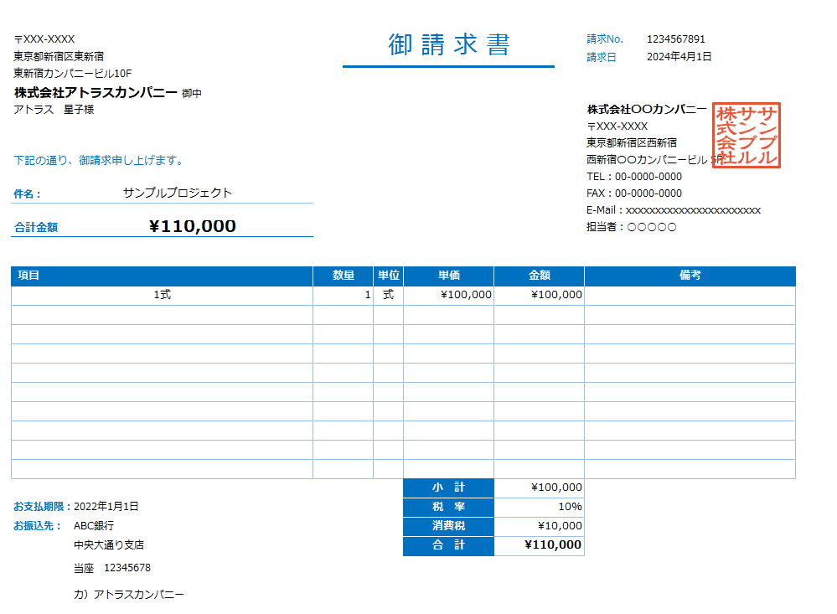
東京都新宿区〇〇 新宿カンパニービル 株式会社〇〇カンパニー御中
サンプルサンプル株式会社 【登録番号】T0123456789012 〒×××-×××× 大阪市中央区〇〇〇〇 中央通りビル５階
TEL：〇〇-〇〇〇〇-〇〇〇〇
FAX：〇〇-〇〇〇〇-〇〇〇〇 担当者：〇〇〇〇
ABC銀行 中央通り支店
当座 1234567
ｻﾝﾌﾟﾙｻﾝﾌﾟﾙｶﾌﾞｼｷｶｲｼｬ
2024年4月30日
入力業務委託料
①
②
③
④
⑤
2024年5月31日

 | ※請求書のお見積りについて
 | お取引様によって多種多様な様式が想定され、様式が統一されない為
 | 正確なお見積りは、弊社営業よりお客様に詳細をお伺いさせて頂きました後に
 | ご提示いたします。

【CSV出力時イメージ】

①
②
③
④
⑤

別紙（画像分割入力方式）
別紙 画像分割による入力について

個人情報が含まれるデータについて、一人の入力オペレーターが全ての項目を入力するのではなく、
項目ごとに画像を分割し、複数センターで入力する方式を採用することも可能です。
このような入力方法により、個人情報の特定を防ぎます。

入力者Aさん担当
フリガナ 項目
入力者Bさん担当
年齢 項目
入力者Cさん担当
性別 項目
画像をカット
画像をカット
画像をカット
入力者Dさん担当
住所 項目
入力者Eさん担当
電話番号 項目
入力者Fさん担当
メールアドレス 項目
画像をカット
画像をカット
画像をカット
大阪市中央区サンプル町１丁目１－１
06-1234-5678
06-1234-5678
abcde@efghi-jk.co.jp

 | 大阪市中央区本町〇-〇－〇 ×××ビル８階 △△△株式会社 □□□□キャンペーン事務局 行

 | フリガナ | アトラス セイコ | 年齢 | 22 | 性別 | 1.男 2.女
 | ご契約者様 氏名 | アトラス 星子
 | ご契約者様 ご住所 | 大阪市中央区サンプル町1丁目1-1
 | お電話番号 | 06-1234-5678
 | メールアドレス | abcde@efghi-jk.co.jp

 | ■応募はご契約者様の氏名・住所をご記入ください。
 | ■ご記入いただいた個人情報は、当選者の抽選、商品の発送、関連商品・サービスに関する
 | 情報のお知らせに利用させていただきます。

